Sheet1
采购对比清单
序号 | 围板箱实图 | 公司名称 | 产品名称 | 规格型号 | 承重 | 单位 | 数量 | 含税单件/元 | 含税合计/元 | 备注
1 | 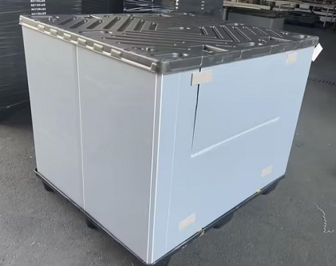 | 江苏博轩新材料科技有限公司 | 围板箱 | 1350*1140*1150 | 300kg | 套 | 120 | 518 | 62160 | 含运费
2 |  | 天津联合众企 | 围板箱 | 1350*1140*1150 | 300kg | 套 | 120 | 625 | 75000 | 西安工厂、成都工厂合作厂家
3 |  | 苏州瑞赛科物流科技股份有限公司 | 围板箱 | 1350*1140*1151 | 300kg | 套 | 120 | 530 | 63600
说明：江苏博轩新材料科技有限公司采购中标； 优势： ①价格优势 ②公司提供样件没有索取费用，配合度较高 ③该公司对接业务反应速度快，工艺计划相对比较专业，阿里巴巴9年销售业绩评价较好

